Sheet1
三合一BOM
物料名称 | 规格型号 | 单位 | 数量 | 备注
亚克力镜面 |  | 个 | 1
外壳 |  | 个 | 1
后盖 |  | 个 | 1
胶塞 | 柱形 | 个 | 4
胶塞 | 片状 | 个 | 4
电路板 |  | 个 | 2
温湿度模块 |  | 个 | 1
甲醛模块 |  | 个 | 1
自攻螺丝 | M2*6圆头十字带垫圈 | 个 | 8
自攻螺丝 | M2*8圆头十字 | 个 | 4
按钮 |  | 个 | 1
网格板 |  | 个 | 1
螺丝桶 |  | 个 | 4 | 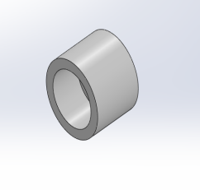
AB胶 | http://item.taobao.com/item.htm?spm=a230r.1.14.1.3e1dvq&id=13678908988&ns=1&abbucket=10#detail&qq-pf-to=pcqq.c2c

